Inscription
 |  | Compte tenu de certaines difficultés rencontrées nous ne procédons plus aux pré-inscriptions.
 | Votre inscription ne deviendra effective qu'après la réception de ce document avec le paiement en conséquence.

 |  |  |  |  |  |  |  |  | FC 2020- 21

 |  | DOSSIER D'INSCRIPTION FORMATION CONTINUE SECOURISME
 |  | A compléter minutieusement et à nous retourner avec votre montant
 |  | Centre de Formation 69a rue de la Libération 68740 Fessenheim
 |  | Attention, ce n'est que l'adresse postale rendez vous sur la rubrique infos pour l'adresse du jour
REMPLISSAGE INFORMATIQUE UNIQUEMENT
 |  |  | VOTRE ETAT CIVIL ET PROFIL
 |  |  | (Pour SIMPLIFIER remplir par ordinateur, ET cliquez dans les cellules jaunes)

 |  | Nom : |  |  |  | Prénom :

Adresse d'expédition : |  | Né (e) le : |  |  |  | Lieu :

Centre Formation 69A Rue de la Libération 68740 FESSENHEIM |  | Nationalité : |  |  |  | Age :

 |  | Adresse :

 |  | Code postal : |  |  |  | Ville :

Attention à Fessenheim, la salle du Centre de Formation est transplanté à l'Ecole Arc en Ciel, rue des Seigneurs la durée des travaux de réhabilitation de ces locaux habituels.
 |  | Mail obligatoire : |  |  |  |  |  | Tél :

 |  | Etudes : |  |  |  | Profession :

 |  | N°adhérent FNMNS - FFSS - FFN et bénéficiez d'une réduction :

 |  |  | LES DIPLOMES OU ATTESTATIONS QUE VOUS POSSEDEZ

 |  | SB |  | BNSSA |  |  |  |  | AFCPSAM - PSE 1

 |  | BEESAN |  | BPJEPS AAN |  |  |  |  | CFAPSE OU PSE 2

 |  | Date dernière formation continue : |  |  |  |  |  |  | Avec :
 | Joignez impérativement les copies de vos diplômes ou attestations si vous vous inscrivez pour la première fois au centre de formation de Fessenheim.

 |  |  | LA DATE DE STAGE QUE VOUS AVEZ RETENUE |  |  |  |  |  |  |  | Cochez

Prise en charge par un organisme, remplissez la partie "convention". |  | Lundi | 2-Jul-20 |  | Munster |  |  |  | 09h -17h
 |  | Lundi | 28 aout 20 |  | Village Neuf |  |  |  | 07h30 -16h
 |  | Samedi | 26-Sep-20 |  | Fessenheim |  |  |  | 09h -17h
 |  | Jeudi | 26 nov et 3 dec 20 |  | Fessenheim |  |  |  | 19h -22h
 |  | Samedi | 2-Jan-21 |  | Fessenheim |  |  |  | 09h -17h
 |  | Jeudi | 04 et 11 fevr 21 |  | Fessenheim |  |  |  | 19h -22h
 |  | Samedi | 20-Mar-21 |  | Fessenheim |  |  |  | 13h -19h
 |  | Samedi | 10-Apr-21 |  | Fessenheim |  |  |  | 09h -17h
 |  | Vendredi | 21-May-21 |  | Ottmarsheim |  |  |  | 09h -17h
 |  | Vendredi | 11-Jun-21 |  | Reiningue |  |  |  | 09h -17h

Inscription individuelle, joignez votre paiement au dossier, sinon il ne sera pas pris en compte. |  |  | LE COUT DE VOTRE FORMATION

 |  |  | Adhérent FNMNS FFSS / FFN |  | Tarif normal individuel |  |  | Prise en charge par un employeur |  | Pour la prise en charge, veuillez renseigner le document joint.
 |  |  | 65 € |  | 75 € |  |  | 125 €

 |  | REININGUE | 80 € |  | 90 € |  |  | 140 €
 |  | Je soussigné atteste l'exactitude des renseignements portés ci-dessus et confirme avoir pris connaissance des conditions de déroulement du stage et que ce dossier ne sera retenue qu'après le règlement du montant des frais. Je ne réclamerai pas de droit à l'image.

 |  |  |  |  |  |  | Signature du stagiaire

Programme 2020 - 2021
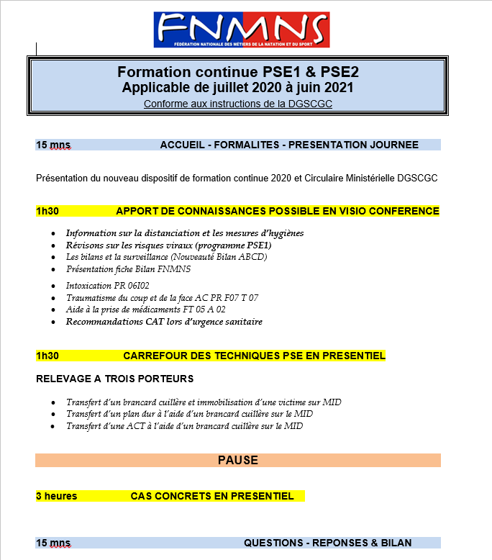

Nous trouver
SALLE DE FORMATION - FESSENHEIM


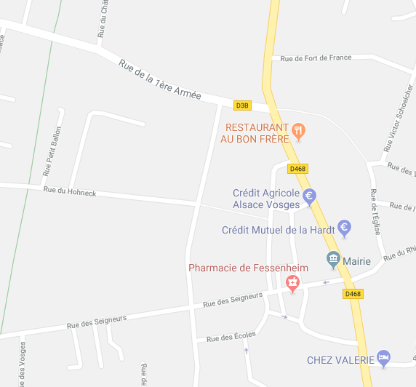
COLMAR

Fessenheim

Salle de formation

Ensisheim

Piscine

Ecole Arc en Ciel
Rue des Seigneurs
Salle de formation
Fessenheim

MULHOUSE

BASE DEPARTEMENTALE DE VOILE - REININGUE

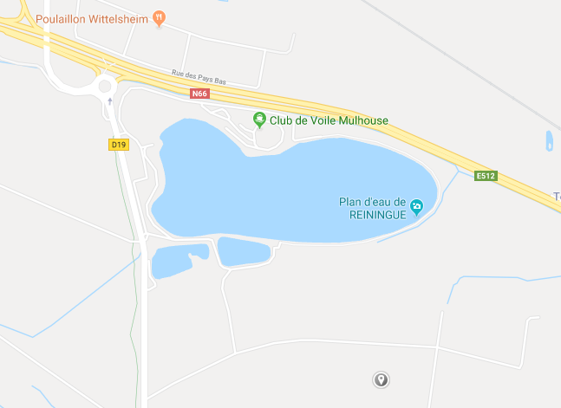

COLMAR
Vers Thann

Vers Mulhouse

Reiningue

Base de voile

MULHOUSE

